Hoja1
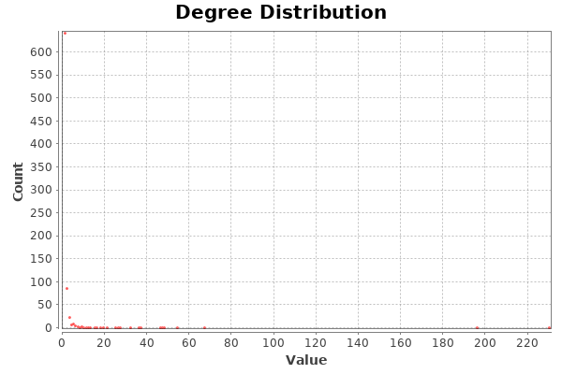
Nombre y apellidos del alumno:

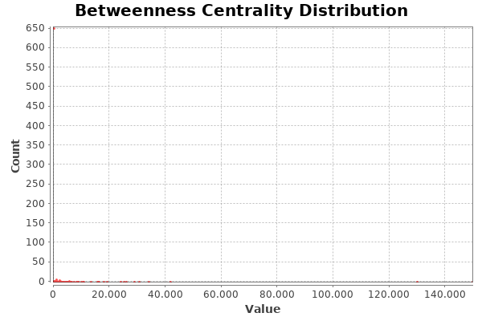
Medida | Valor
Número de nodos N | 815
Número de enlaces L | 1075
Número máximo de enlaces Lmax | 331705
Densidad del grafo L/Lmax | 0.003
Grado medio <k> | 2.638
Diámetro dmax | 6
Distancia media d | 3.543
Coeficiente medio de clustering <C> | 0.105
Número de componentes conexas | 2
Número de nodos componente gigante (y %) | 813 (0.9975)
Número de aristas componente gigante (y %) | 1074 (0.9991)

